Gràfics
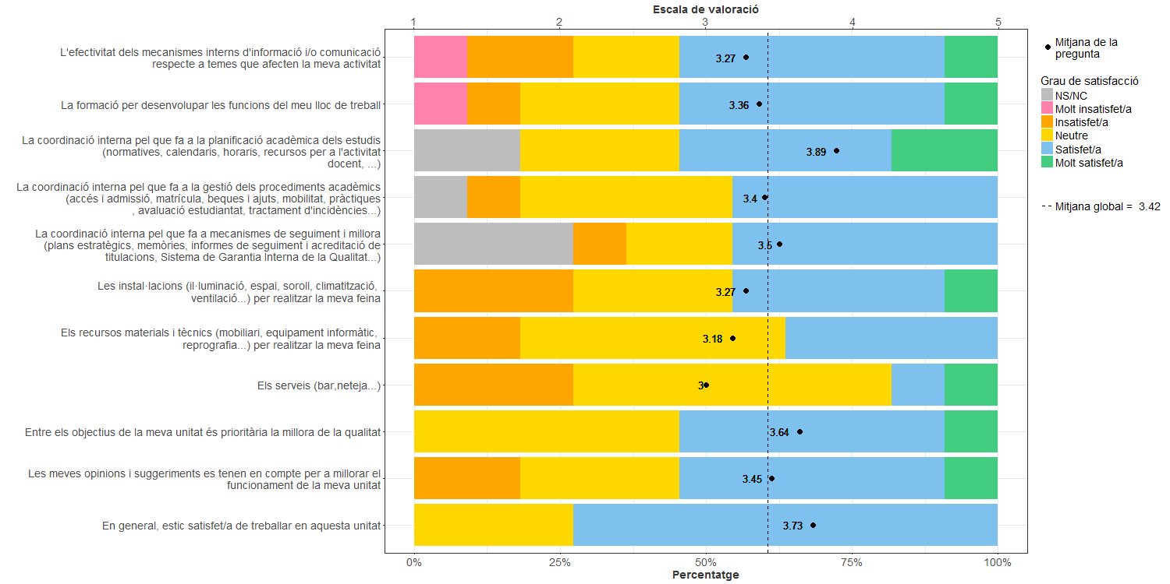
Enquesta de satisfacció del PAS de la Facultat de Nàutica de Barcelona

Indica el teu grau de satisfacció amb:

